Ketelruimte 1
Opname werktuigbouwkundige installaties scholen |  |  |  |  | Algemene informatie
Het schoolgebouw bestaat uit vier verschillende ketelruimtes. In ketelruimte 1 staan er twee remeha gas 210 eco. In ketelruimte 2 hangen er twee Remeha Quinta 85. In ketelruimte 3 hangt er een remeha quinta 65. In ketelruimte 4 staan er twee remeha Gas 210 Eco. Gasketel twee in ketelruimte 4 is kapot.
Het schoolgebouw is voorzien van platenradiatoren en een aantal delen zijn voorzien van vloerverwarming. Voor de ventilatie zijn er een aantal LBK, wij hadden geen toegang tot het dak waardoor dit niet waarneembaar was.
Verder hangen er een aantal close in boilers en is het gehele gebouw voorzien van TL-buizen verlichting.
Opdrachtgever | OZHW
Contactpersoon
Objectgegevens

Informatief
Naam object | OZHW Groen College
Type | Schoolgebouw

Classificatie
Gebouwtype | Schoolgebouw
Subtype | Middelbare school
Daktype
Gebouwhoogte

Adresgegevens
Straat | Dierensteinweg
Huisnummer | 2
Toevoeging
Volgnummer
Postcode | 2991 XJ
Plaats | Barendrecht

Registratiegegevens invoer
Opnamedatum (bezoekdatum) | 2022-01-31
Uitgevoerd door | Jibril Qorane

Verwarming

Warmteopwekkers
Functie
Omschrijving | Gasketel 1 | Gasketel 2
Aantal
Fabrikant | Remeha | Remeha
Type | Gas 210 eco | Gas 210 eco
Capaciteit | 181 | 181
Bouwjaar | 2006 | 2006
Ketelnummer | ADY 433 | ADY 434
Stookconfiguratie | Type c | Type c
Uitwendige staat | Goed | Goed
Ketelafsluiters
Type | Econ | Econ
DN | 32 | 32
Drukveiligheid
Type | Flexcon | Flexcon
DN | 20 | 20
Druk | 3 bar | 3 bar
Trechter en afvoer | Ja | Ja
Rookgasafvoer | Aluminum | Aluminum
Luchttoevoer | Aluminum | Aluminum
CV Leiding | Dikwandig | Dikwandig
Opmerking

Regeling
Fabrikant | Regelkast
Type
Soort
Opmerking

Vulinstallatie
Omschrijving | Kraan met slang
Fabrikant
Type
Overige functies
Opmerking

Luchtafscheiding
Soort | Luchtpotten
Fabrikant
Type
Diameter
Opmerkingen

Filter
Omschrijving
Fabrikant | Flexcon
Type | Flex r 80s
Soort
Diameter | 80
Opmerkingen

Expansievoorziening
Soort | Expansie 1 | Expansie 2 | Expansie 2
Fabrikant | Flamco | Reflex | Reflex
Type | Niet leesbaar | N | N
Inhoud | 200 | 18 | 18 | L
Voordruk | 1 | 0.5 | 0.5 | Bar
Aansluitgroep
Opmerking

Pompen
Ketelpomp
Fabrikant | Grundfos | Grundfos
Type | UPS32-80 | UPS32-80
Schakeling
Voeding | 230 V (1x) | 230 V (1x)

Groepspomp | Groep aanvoer ventilatie gymzaal | Noord oost | Zuid west | Receptie | Techniekhal | ventilatie bog
Fabrikant | Grundfos | Grundfos | Grundfos | Grundfos | Grundfos | Grundfos
Type | TP40-30/4 | TP50-60/4 | TP50-60/4 | Magna 32-60 | Magna 40-100 | UPS 25-60
Schakeling
Voeding | 230 V (1x) | 230 V (1x) | 230 V (1x) | 230 V (1x) | 230 V (1x) | 230 V (1x)

Tapwater pomp
Fabrikant | Grundfos | Grundfos
Type | UP20-30 | UP20-30
Schakeling
Voeding | 230 V (1x) | 230 V (1x)

Tapwater boiler
Fabrikant | AO Smith
Type | BFC50N
Afsluiters | VSH

Inregelafsluiter
Fabrikant | Econ | Ta
Diameter | 50
Instelling
Opmerking

Smoorkleppen
Fabrikant
Type
Diameter
Instelling
Opmerking

Driewegklep | Groep aanvoer ventilatie gymzaal | Noord oost | Zuid west | Receptie | Techniekhal | ventilatie bog
Fabrikant klep |  | Siemens | Siemens |  | Siemens
Type |  | VXG44.32-16 | VXG44.32-16 |  | VXG44.32-16
Opmerking
Motor Fabrikant |  | Siemens | Siemens |  | Siemens
Type |  | Akvatiq SQS65 | Akvatiq SQS65 |  | Akvatiq SQS65

Warmtemeter
Groep | Niet aanwezig
Fabrikant flow meter
Type
Doorlaat
Fabrikant warmtemeter
Type

Warmteafgifte
Fabrikant | Zie tab lokalen
Type
Afsluiter
Hoeveelheid

Koeling

Fabrikant | Geen toegang tot het dak
Type
Hoeveelheid
Huidige staat
Opmerking

Ventilatie

Fabrikant | Geen toegang tot het dak
Type
Hoeveelheid
Huidige staat
Opmerking

Foto 1
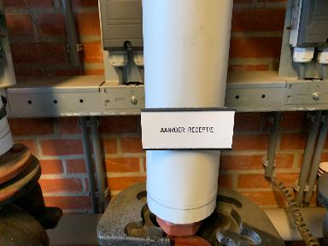
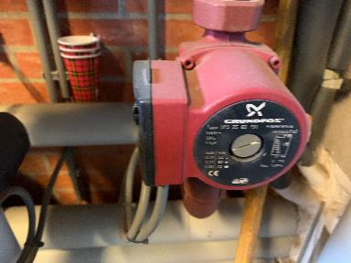
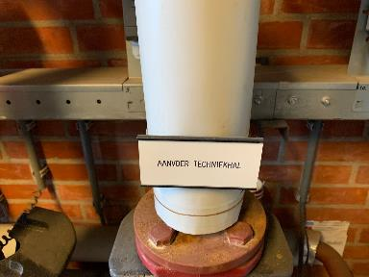
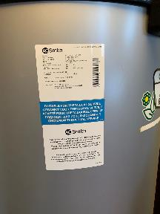
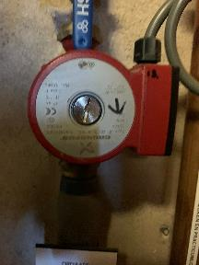

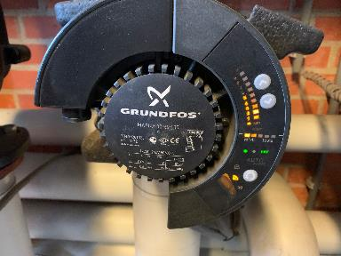
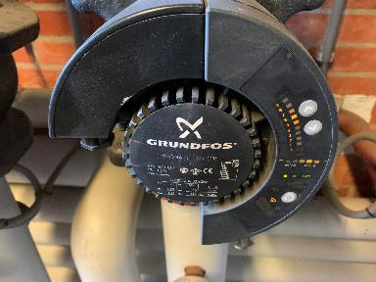
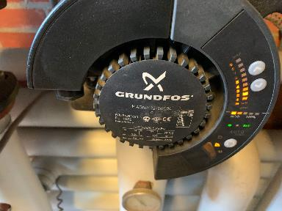
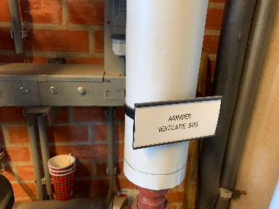

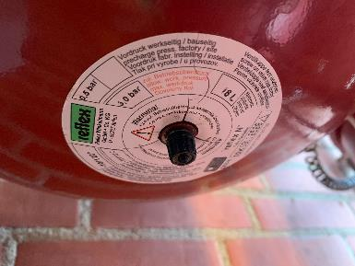
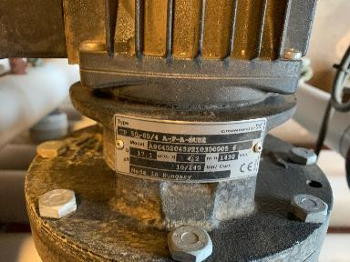
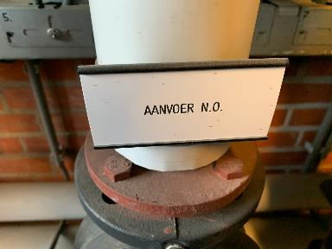
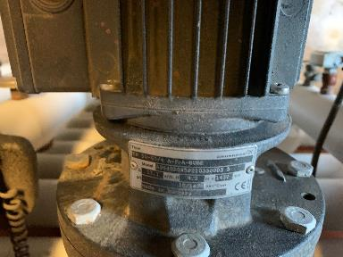

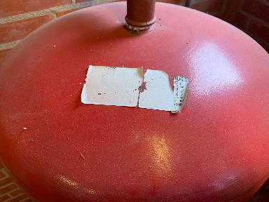
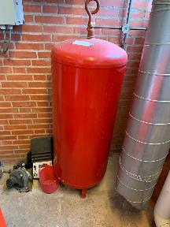
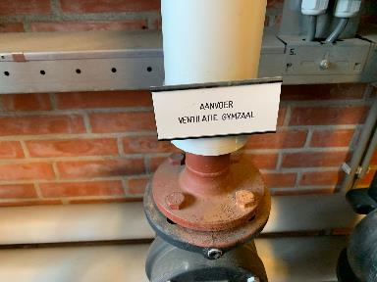
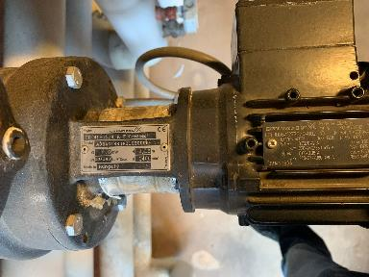

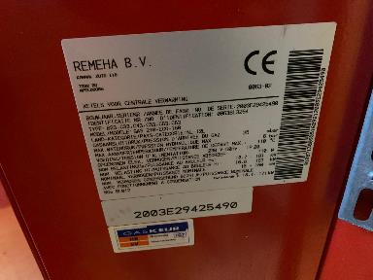
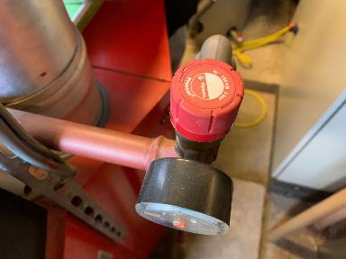
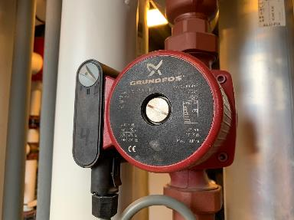
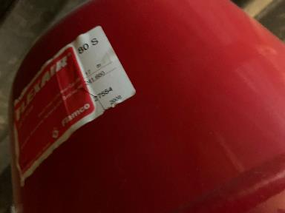

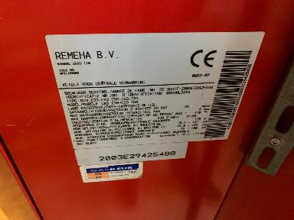

Foto 2
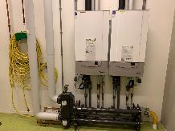
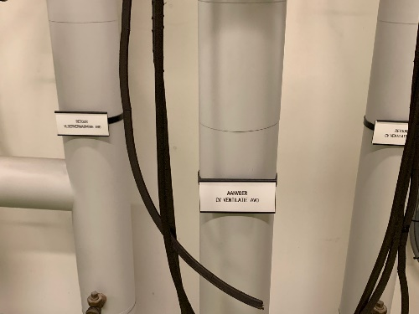
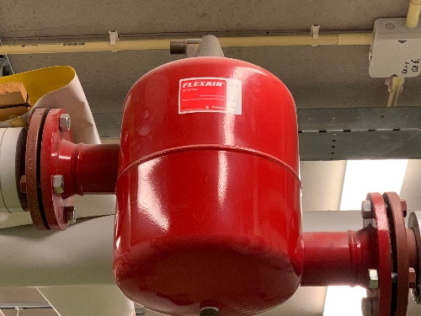
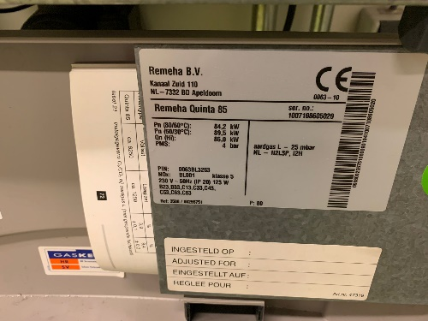
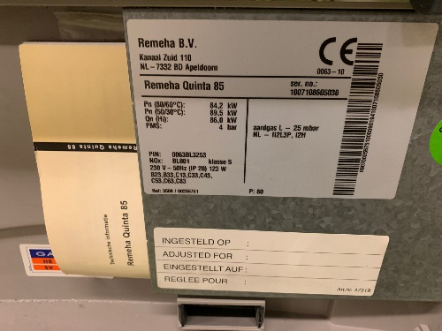
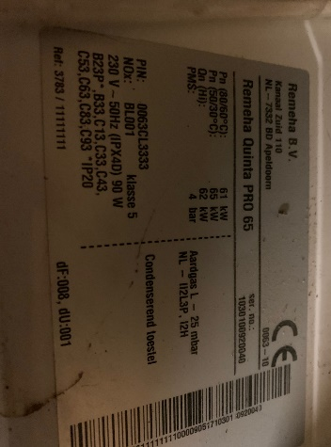
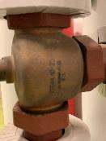

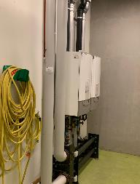
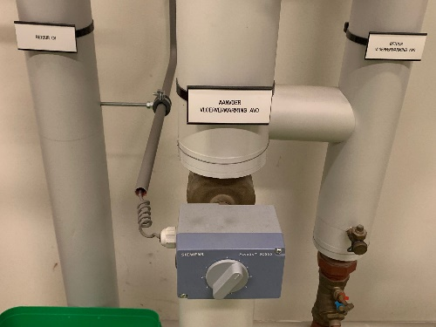
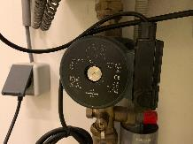
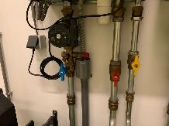
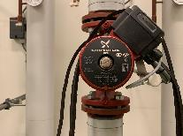
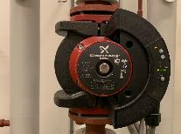

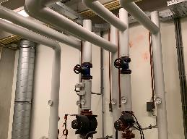
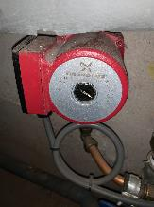
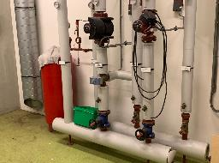

Foto 3
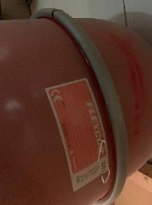
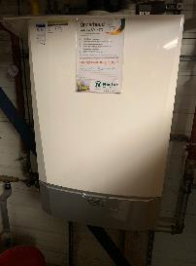
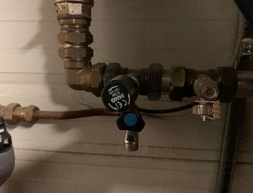
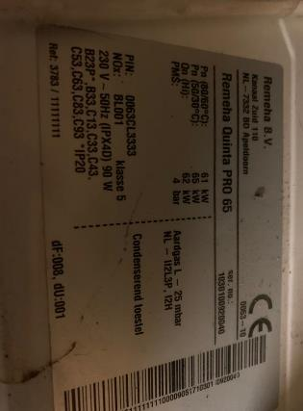

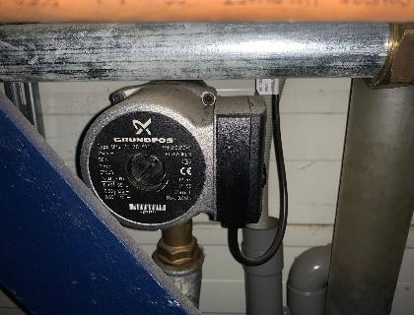
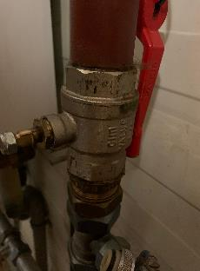
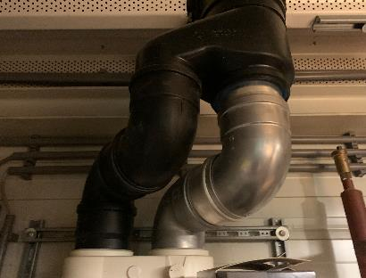

Foto 4
